アラジン吸出し方
①アラジン 工程別生産計画問い合わせでエクセル形式で、下記フォルダへエクスポートする
\\192.168.0.101\共有フォルダ\国分工場\国分共有\●配台AIシステム\DATA\計画

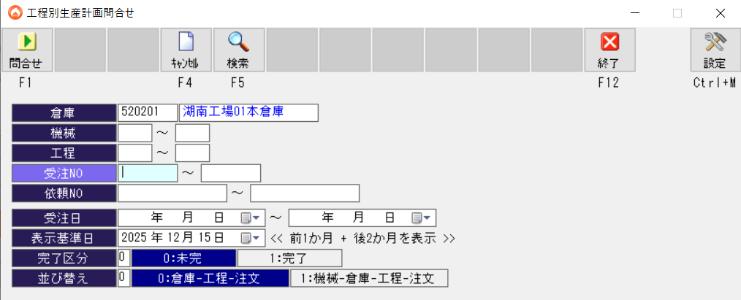

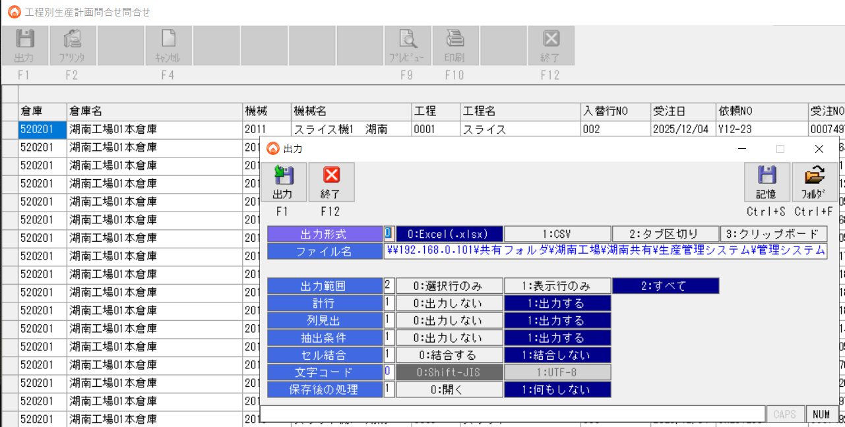

②加工実績明細問い合わせ
\\192.168.0.101\共有フォルダ\国分工場\国分共有\●配台AIシステム\DATA\実績

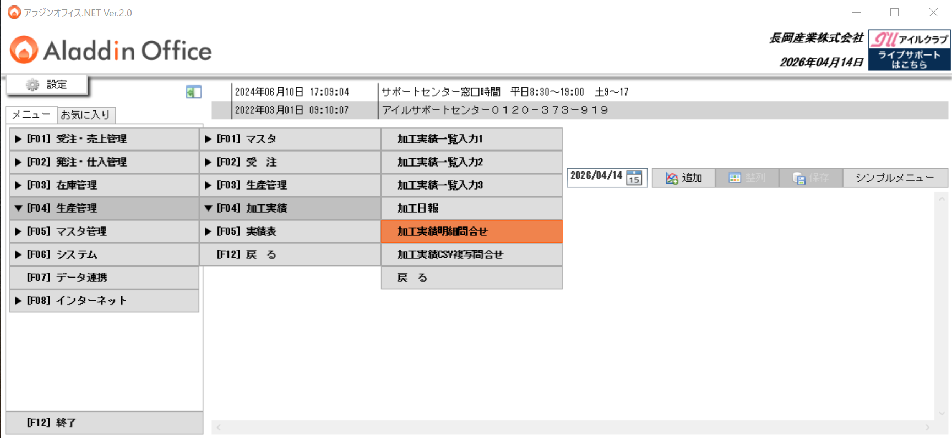

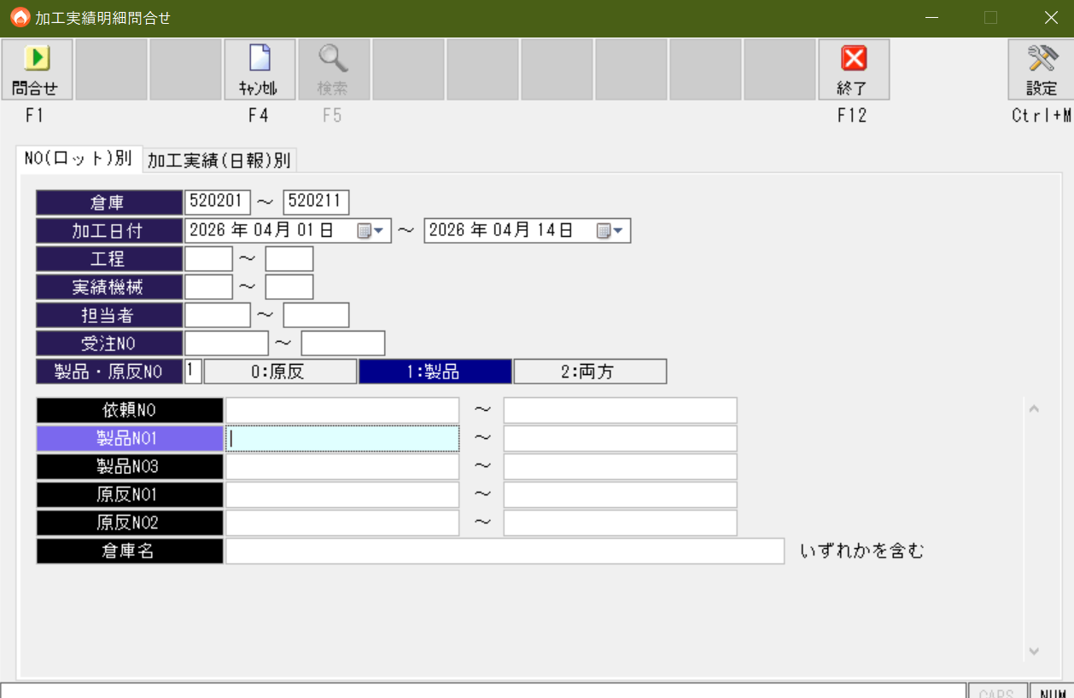

 |  | 倉庫
 |  | 加工日付
 |  | 製品・原反Noの区別を左図に設定
 |  | ※湖南工場の場合です
 |  | ※日付範囲を狭くしないと、吸出しに時間がかかります

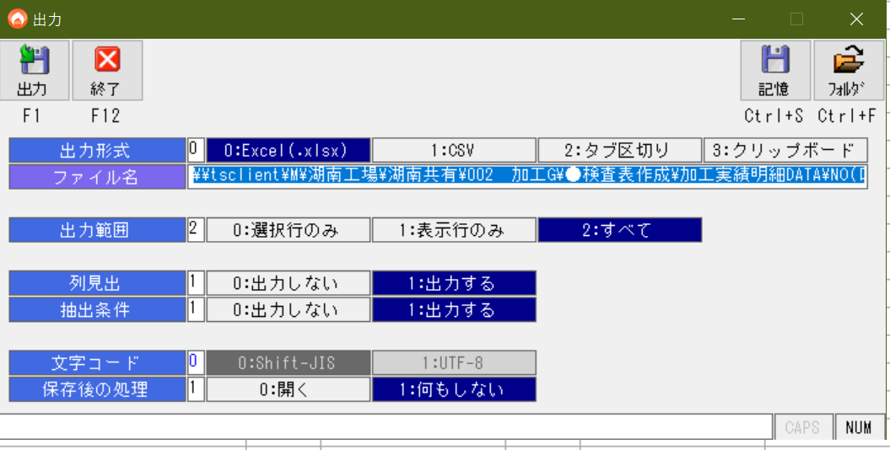
 | 結果を出力する

